CEE Equity
CENTRAL AND EASTERN EUROPEAN EQUITY

CHARAKTERISTIKA FONDU
STRUKTURA FONDU
38,00% finanční služby | 38.00%
5,00% spotřeba - cyklická | 5.00%
4,60% materiály | 4.60%
3,50% spotřeba - necyklická | 3.50%
5,40% komunikační služby | 5.40%
1,60% hotovost | 1.60%
15,00% utility | 15.00%
7,20% ostatní | 7.20%
19,80% energetika | 19.80%
Název fondu: | Central and Eastern European Equity

AKCIOVÝ FOND
Investiční manažer: | Generali Investments Partners S.p.A.
Hodnota fondu: | 64,24 mEUR
Počátek obchodování: | 2004-04-23
Investiční cíl: Fond investuje především do akcií společností, které leží či mají největší příjmy z operací ve střední a východní Evropě a jsou kótované na burzách členů CEE. Investičním cílem je dosáhnout dlouhodobý růst investovaného kapitálu a překonat výkonnost benchmarku (který je MSCI EFM Selected Countries Special Weighted – Net Total Return Index).

POPLATKY GENERALI ČESKÁ POJIŠŤOVNA A.S.*
TOP 10
GENERALI INVESTMENTS LUXEMBOURG SA
Rozdíl mezi nákupním a prodejním kurzem podílových jednotek: | Běžné/jednorázové pojistné: 5 %/0 % Mimořádné pojistné 2% resp. 3 %** | Společnost |  |  | % v portfoliu | Sektor
Částečný odkup: | 0,25 % z odkoupené částky, minimálně však 50 Kč a maximálně 500 Kč | CEZ AS (CEZ CK) |  |  | 9.58 | utility
Poplatky za přemístění: | V každém poj. roce 2 zdarma, jinak 0,25 % akt. hodnoty přemístěných jednotek, min. 50 Kč a max. 500 Kč. | POLSKI KONCERN NAFTOWY ORLEN |  |  | 6.18 | energie
Poplatky za správu fondu***: | 2 % p.a. | PKO Bank Polski SA (PKO PW) |  |  | 6.06 | finanční služby
* výtah ze sazebníku poplatků k IŽP týkající se fondů, v případě rozdílů platí sazebník poplatků |  | OTP BANK PLC (OTP HB) |  |  | 4.90 | finanční služby
** závisí na produktu *** náklady za správu fondu jsou započtené v NAV (t.j. v kurzu) |  | DINO POLSKA SA (DNP PW) |  |  | 4.72 | spotřeba - cyklická
KOMENTÁŘ K TRHU
KOMENTÁR TRHU
KOMENTÁŘ TRHU
KOMENTÁŘ TRHU
VÝKONNOST FONDU
 |  | BANCA TRANSILVANIA SA (TLV RE) |  |  | 4.36 | finanční služby
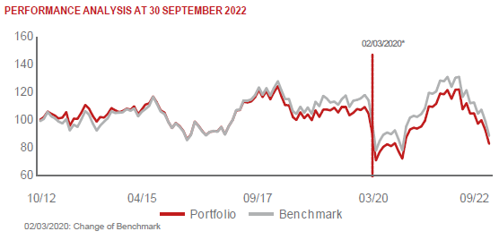 |  | POWSZECHNY ZAKLAD UBEZPIECZE |  |  | 4.03 | finanční služby
 |  | Komercni banka AS (KOMB CK) |  |  | 4.02 | finanční služby
 |  | KGHM POLSKA MIEDZ SA (KGH PW) |  |  | 3.49 | materiály
 |  | BANK PEKAO SA (PEO PW) |  |  | 3.48 | finanční služby

STATISTIKY
 |  | STD | IR | TE | Rating Morningstar(4) |  | Quartile Morn.
 |  | 25.64% | 0.31% | 1.68% | x |  | x
 |  | (1) Standard Deviation (Směrodatná odchylka): míra rizika, volatilita výkonnosti fondu. (2) Information Ratio (Informační poměr): poměr průměrně dosaženého výnosu oproti odchylce od indexu. (3) Tracking Error: směrodatná odchylka rozdílu výkonnosti fondu a jeho benchmarku.

VÝKONNOST (EUR)

 |  | 1 měsíc (%) | YTD (%) |  | 1 rok (%) | od počátku (%)
Central and Eastern European Equity (ISIN: LU0145470703) |  | -9.27 | -28.08 |  | -28.03 | -40.57
Benchmark * |  | -10.33 | -31.91 |  | -30.60 | 41.44
Excess Return |  | 1.06 | 3.83 |  | 2.57 | -82.01
Září 2022
* MSCI EFM Selected Countries Special Weighted – Net Total Return Index
Hodnota investice do podílových fondů může růst, klesat nebo stagnovat podle situace na finančních trzích. Minulé výnosy nejsou zárukou výnosů v budoucnu.

